Dashboard
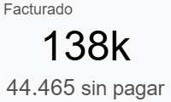
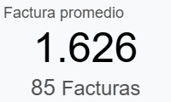
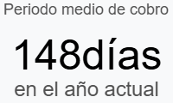

Invoiced by Month

Top Invoices
Referencia | Vendedor | Estado | Cliente |  | Fecha | Importe
25/C/4631 | Angel Murillo | Sin pagar | Ingram Micro INC. LATAM EXPORT DIVISION |  | 17/01/2025 | $28,500.00
25/C/4647 | Dimitri Largaespada | Pagado | LIVISTER CHILE SPA, Martin Casella |  | 21/03/2025 | $25,000.00
25/C/4627 | Dimitri Largaespada | Pagado | IFX Networks Colombia S.A.S. |  | 23/01/2025 | $12,000.00
25/C/4628 | Angel Murillo | Pagado | GTD INTESIS S.A. |  | 20/01/2025 | $9,409.62
25/C/4715 | Angel Murillo | Pagado | NAP del Caribe, Inc. |  | 15/10/2025 | $4,500.00
25/C/4625 | Angel Murillo | Pagado | INTAC Intechnologies Asesorías y Consultoría Limitada |  | 29/01/2025 | $2,802.09
25/C/4682 | Angel Murillo | Pagado | RackNation S.A. |  | 01/07/2025 | $2,078.30
25/C/4735 | Angel Murillo | Sin pagar | RackNation S.A. |  | 01/12/2025 | $2,078.30
25/C/4693 | Angel Murillo | Pagado | RackNation S.A. |  | 01/08/2025 | $2,078.30
25/C/4639 | Angel Murillo | Pagado | RackNation S.A. |  | 03/03/2025 | $2,078.30

Top Countries |  |  |  | Top Categories
País | Importe | Proporción |  | Mejores categorías | Importe | Proporción
Costa Rica | 34,773 | 31% |  | DCS | 138,222 | 100%
Estados Unidos | 28,500 | 25%
Chile | 12,212 | 11%
Colombia | 12,000 | 11%
México | 11,256 | 10%
Panamá | 5,995 | 5%
República Dominicana | 5,138 | 5%
Uruguay | 3,348 | 3%

Top Products |  |  |  | Top Salespeople
Producto | Importe | Proporción |  | Vendedor | Importe | Proporción
[DCS - RENOVACION] DCS | 74,394 | 54% |  | Angel Murillo | 101,222 | 73%
[DCS-OTROS] DCS | 37,000 | 27% |  | Dimitri Largaespada | 37,000 | 27%
[DCS-PY] DCS | 10,243 | 7%
[DCS-NEW] DCS | 9,085 | 7%
[DCS-CR] DCS | 7,500 | 5%

